Blad1
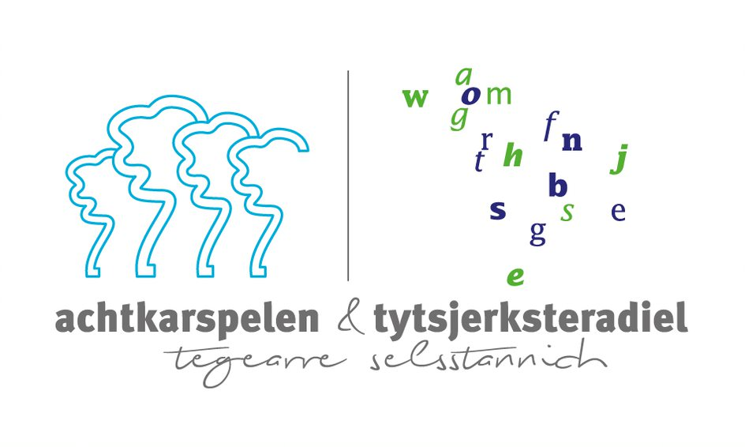

Microsoft 365
Item number | Enterprise Products-Subscriptions | Aantal per jaar | Jaar 1 (Netto prijs per licentie) | Jaar 2 (Nettoprijs per licentie) | Jaar 3 (Netto prijs per licentie) | Totaal voor 3 jaar
AAA-10756 | M365 E3 ShrdSvr ALNG SubsVL MVL PerUsr (Original) | 750 |  |  |  | € -
 |  |  | Subtotaal |  |  | € -

Overige Microsoft producten
Item number | Enterprise Products-Subscriptions | Aantal per jaar | Jaar 1 (Netto prijs per licentie) | Jaar 2 (Nettoprijs per licentie) | Jaar 3 (Netto prijs per licentie) | Totaal voor 3 jaar
N9U-00002 | VisioPlan2 ShrdSvr ALNG SubsVL MVL PerUsr N9U-00002 | 9 |  |  |  | € -
7LS-00002 | Project Plan3 Shared All Lng Subs VL MVL Per User 7LS-00002 | 10 |  |  |  | € -
 |  |  | Subtotaal |  |  | € -

Optioneel
Item number | Enterprise Products-Subscriptions | Fictieve inkoopprijs | Opslagpercentage |  |  | Totaal voor 3 jaar
LK6-00004 | Phone Sys ShrdSvr ALNG SubsVL MVL PerUsr | € 250,000 |  |  |  | € 250,000.00
JFX-00003 | M365F3FullUSL ShrdSvr ALNG SubsVL MVL PerUsr
T6A-00024 | O365E1 ShrdSvr ALNG SubsVL MVL PerUsr
SEQ-00015 | Powerapps per App plan Promo (min 200 seats)
DDW-00003 | Customer Service Enterprise Dyn365ECstmrSrvc ShrdSvr ALNG SubsVL MVL PerUsr
 |  |  | Subtotaal |  |  | € 250,000.00

Inschrijfprijs (totaal Microsoft 365 + Overige Microsoft producten)+ Opslagpercentage |  |  |  |  |  | € 250,000.00

Invulinstructie:
Inschrijver dient de gele cellen in te vullen.
De inschrijfprijs in het kader van deze aanbesteding is in Cel H36 weergegeven, deze dient in Tenderned ingevuld te worden

